SCHEDA VIBRATORE
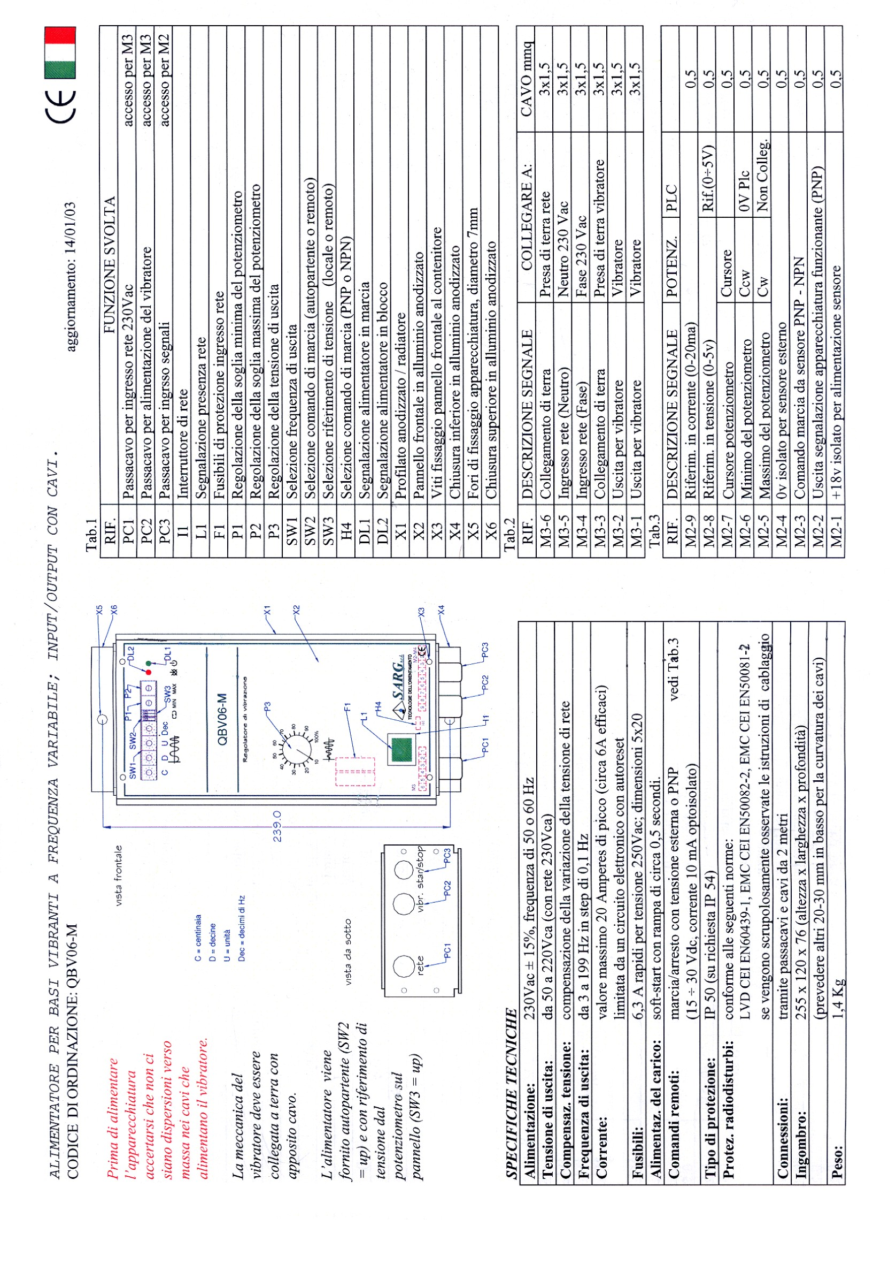
SHEDA VIBRATORE

50Hz

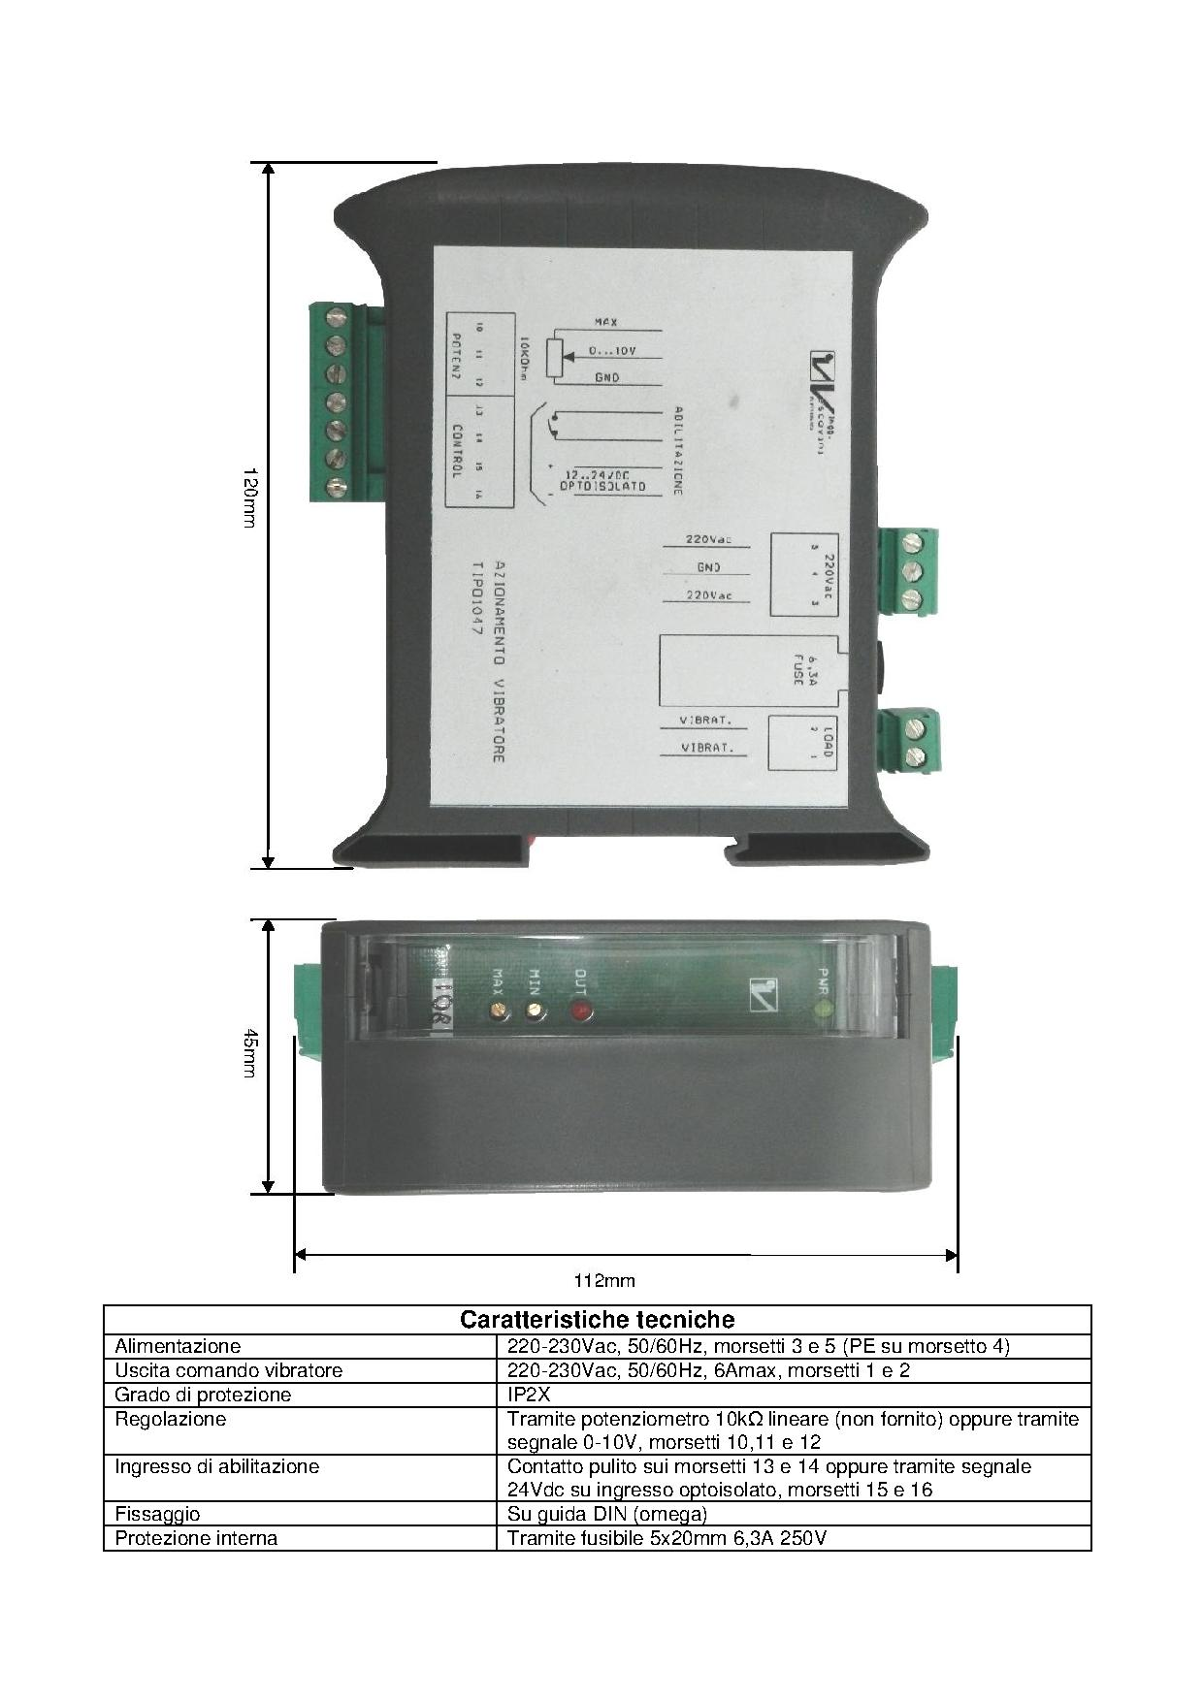

60Hz

